Sheet1
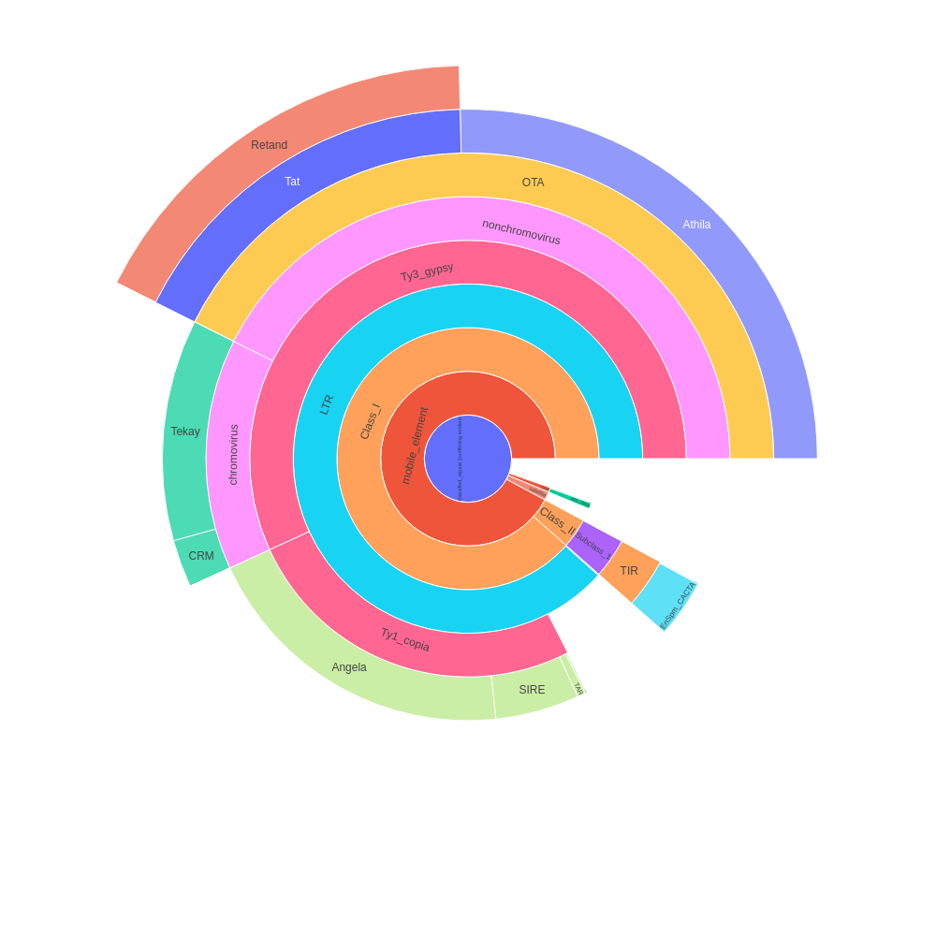
 | percent | scl | cl | reads | percent normalized | sum percent
Unclassified_repeat (conflicting evidences) | 3.06 | 2 | 5 | 61233 | 2.46 | 45.59
|--rDNA | 0 | 0 | 0 | 0 | 0 | 0.39
| |--45S_rDNA | 0.42 | 1 | 1 | 8399 | 0.34 | 0.34
| | |--18S_rDNA | 0 | 0 | 0 | 0 | 0 | 0
| | |--25S_rDNA | 0 | 0 | 0 | 0 | 0 | 0
| | '--5.8S_rDNA | 0 | 0 | 0 | 0 | 0 | 0
| '--5S_rDNA | 0.06 | 1 | 1 | 1234 | 0.05 | 0.05
|--satellite | 0.89 | 15 | 15 | 17891 | 0.72 | 0.72
'--mobile_element | 0 | 0 | 0 | 0 | 0 | 42.02
|--Class_I | 0 | 0 | 0 | 0 | 0 | 40.34
| |--SINE | 0 | 0 | 0 | 0 | 0 | 0
| |--LTR | 3.29 | 4 | 7 | 65786 | 2.65 | 40.29
| | |--Ty1_copia | 0.02 | 1 | 1 | 369 | 0.02 | 11.72
| | | |--Ale | 0.07 | 2 | 2 | 1398 | 0.06 | 0.06
| | | |--Alesia | 0 | 0 | 0 | 0 | 0 | 0
| | | |--Angela | 11.25 | 3 | 19 | 225001 | 9.05 | 9.05
| | | |--Bianca | 0 | 0 | 0 | 0 | 0 | 0
| | | |--Bryco | 0 | 0 | 0 | 0 | 0 | 0
| | | |--Lyco | 0 | 0 | 0 | 0 | 0 | 0
| | | |--Gymco-III | 0 | 0 | 0 | 0 | 0 | 0
| | | |--Gymco-I | 0 | 0 | 0 | 0 | 0 | 0
| | | |--Gymco-II | 0 | 0 | 0 | 0 | 0 | 0
| | | |--Ikeros | 0 | 0 | 0 | 0 | 0 | 0
| | | |--Ivana | 0 | 0 | 0 | 0 | 0 | 0
| | | |--Gymco-IV | 0 | 0 | 0 | 0 | 0 | 0
| | | |--Osser | 0 | 0 | 0 | 0 | 0 | 0
| | | |--SIRE | 2.93 | 4 | 9 | 58514 | 2.36 | 2.36
| | | |--TAR | 0.28 | 2 | 2 | 5512 | 0.23 | 0.23
| | | |--Tork | 0 | 0 | 0 | 0 | 0 | 0
| | | '--Ty1-outgroup | 0 | 0 | 0 | 0 | 0 | 0
| | '--Ty3_gypsy | 0 | 0 | 0 | 0 | 0 | 25.92
| | |--non-chromovirus | 0 | 0 | 0 | 0 | 0 | 19.43
| | | |--non-chromo-outgroup | 0 | 0 | 0 | 0 | 0 | 0
| | | |--Phygy | 0 | 0 | 0 | 0 | 0 | 0
| | | |--Selgy | 0 | 0 | 0 | 0 | 0 | 0
| | | '--OTA | 0 | 0 | 0 | 0 | 0 | 19.43
| | | |--Athila | 14.36 | 1 | 24 | 287255 | 11.56 | 11.56
| | | '--Tat | 0 | 0 | 0 | 0 | 0 | 7.87
| | | |--TatI | 0 | 0 | 0 | 0 | 0 | 0
| | | |--TatII | 0 | 0 | 0 | 0 | 0 | 0
| | | |--TatIII | 0 | 0 | 0 | 0 | 0 | 0
| | | |--Ogre | 0 | 0 | 0 | 0 | 0 | 0
| | | '--Retand | 9.78 | 9 | 23 | 195521 | 7.87 | 7.87
| | '--chromovirus | 0 | 0 | 0 | 0 | 0 | 6.49
| | |--Chlamyvir | 0 | 0 | 0 | 0 | 0 | 0
| | |--Tcn1 | 0 | 0 | 0 | 0 | 0 | 0
| | |--chromo-outgroup | 0 | 0 | 0 | 0 | 0 | 0
| | |--CRM | 1.43 | 3 | 4 | 28571 | 1.15 | 1.15
| | |--Galadriel | 0 | 0 | 0 | 0 | 0 | 0
| | |--Tekay | 6.64 | 7 | 18 | 132768 | 5.34 | 5.34
| | |--Reina | 0 | 0 | 0 | 0 | 0 | 0
| | '--chromo-unclass | 0 | 0 | 0 | 0 | 0 | 0
| |--pararetrovirus | 0 | 0 | 0 | 0 | 0 | 0
| |--DIRS | 0 | 0 | 0 | 0 | 0 | 0
| |--Penelope | 0 | 0 | 0 | 0 | 0 | 0
| '--LINE | 0.06 | 2 | 2 | 1258 | 0.05 | 0.05
'--Class_II | 0 | 0 | 0 | 0 | 0 | 1.68
|--Subclass_1 | 0 | 0 | 0 | 0 | 0 | 1.68
| '--TIR | 0 | 0 | 0 | 0 | 0 | 1.68
| |--MITE | 0 | 0 | 0 | 0 | 0 | 0
| |--EnSpm_CACTA | 2.03 | 5 | 7 | 40539 | 1.63 | 1.63
| |--hAT | 0 | 0 | 0 | 0 | 0 | 0
| |--Kolobok | 0 | 0 | 0 | 0 | 0 | 0
| |--Merlin | 0 | 0 | 0 | 0 | 0 | 0
| |--MuDR_Mutator | 0.02 | 1 | 1 | 325 | 0.02 | 0.02
| |--Novosib | 0 | 0 | 0 | 0 | 0 | 0
| |--P | 0 | 0 | 0 | 0 | 0 | 0
| |--PIF_Harbinger | 0.04 | 2 | 2 | 741 | 0.03 | 0.03
| |--PiggyBac | 0 | 0 | 0 | 0 | 0 | 0
| |--Sola1 | 0 | 0 | 0 | 0 | 0 | 0
| |--Sola2 | 0 | 0 | 0 | 0 | 0 | 0
| '--Tc1_Mariner | 0 | 0 | 0 | 0 | 0 | 0
'--Subclass_2 | 0 | 0 | 0 | 0 | 0 | 0
'--Helitron | 0 | 0 | 0 | 0 | 0 | 0
organelle | 0 | 0 | 0 | 0
|--plastid | 4.06 | 8 | 17 | 81161
'--mitochondria | 0 | 0 | 0 | 0
Unclassified repeat (No evidence) | 15.47 | 82 | 91 | 309372
contamination | 0 | 0 | 0 | 0

Sheet2
type | sum percent
rDNA | 0.39
mobile_element | 42.02
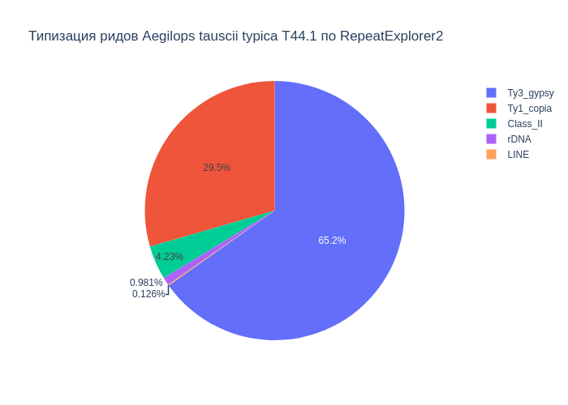
Class_I | 40.34
Ty1_copia | 11.72
Ty3_gypsy | 25.92
Class_II | 1.68
satellite | 0.72
LINE | 0.05

В результате анализа репитома образца Aegilops tauscii typica T44.1 были выявлены следующие типы повторяющихся последовательностей ДНК: 42.02% мобильных элементов, из которых 40.34% относятся к ретротранспозонам, а 1.68% к ДНК транспозонам. Надсемейство Ty1_copia составило 11.72%, а Ty3_gypsy - 25.92%. Доля сателлитов составила 0.72%. Также, найдены, элементы типа LINE (0.05%), rDNA (0.39%).

Sheet3
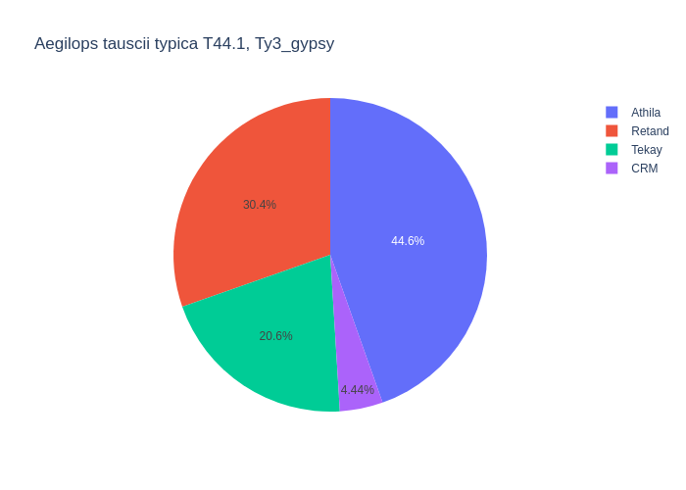
type | percent
Retand | 9.78
LTR | 3.29
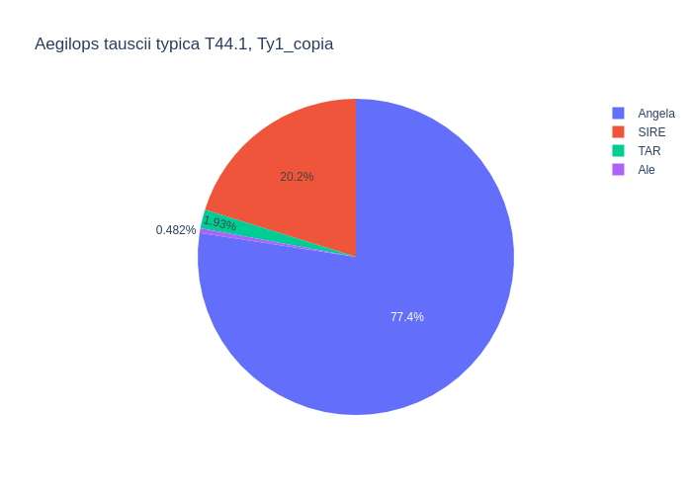
Angela | 11.25
CRM | 1.43
MuDR_Mutator | 0.02
LINE | 0.06
Athila | 14.36
SIRE | 2.93
Ty1_copia | 0.02
TAR | 0.28
EnSpm_CACTA | 2.03
Ale | 0.07
Tekay | 6.64
PIF_Harbinger | 0.04

Среди мобильных элементов можно выделить два класса, с выделением в первом классе подклассов Ty1_copia и Ty3_gypsy. Класс Class_I представлен элементами: LTR (3.29%), Ty1_copia (11.72%), Ty3_gypsy (25.92%), LINE (0.06%). Подкласс Ty1_copia представлен элементами: Angela (11.25%), SIRE (2.93%), TAR (0.28%), Ale (0.07%), Неидентифицированный Ty1_copia (0.02%). Подкласс Ty3_gypsy представлен элементами: Retand (9.78%), Tekay (6.64%), CRM (1.43%), Athila (14.36%). Класс Class_II представлен элементами: MuDR_Mutator (0.02%), EnSpm_CACTA (2.03%), PIF_Harbinger (0.04%).

